基礎設計
クエスト基礎設計フォーマット
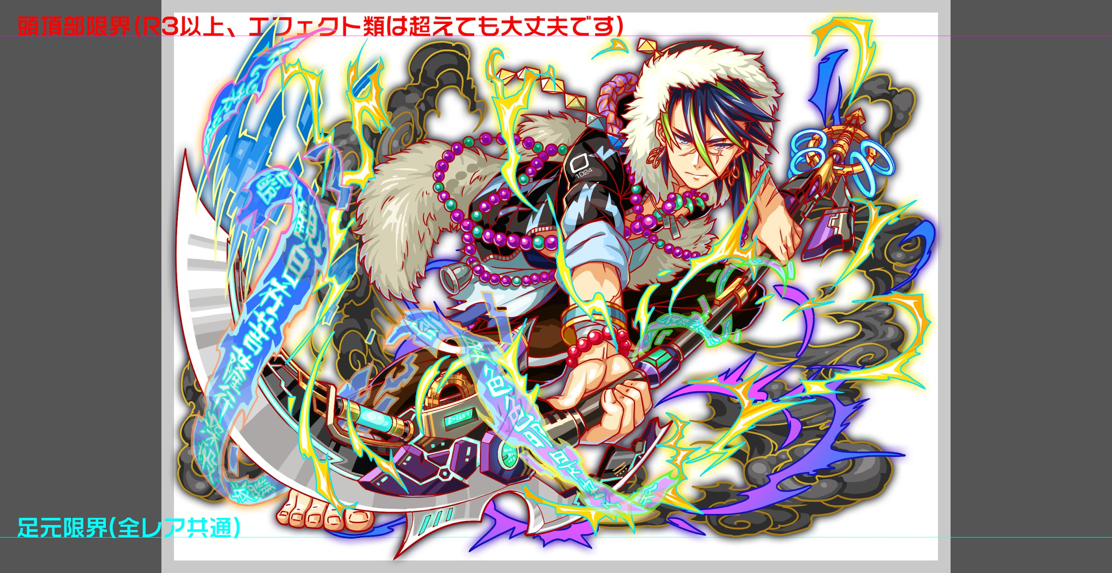
 | 認識合わせ

 |  | クエストの位置づけ |  | ウィザード
 |  | クエストの存在意義 |  | 上級者の遊び場。★６まで育つユニットが手に入る。超上級者はここを周回してバグマのユニットを作る。
 |  | つまり |  | ある程度の難易度を持ちながら、周回のしやすさとのバランスを取りましょう

 | 基本情報


 |  | クエスト名 |  | 弁慶襲来！ |  | ID | ユニット名 | Level | HP | HP ＋値 | attack | attack ＋値 | heal | heal ＋値 | ＋値合計 | HP合計 | ユニットスキル | クラッシュスキル
 |  | 難易度 |  | 超絶級/ウィザード級 |  | 1029 | 牛若丸 | 99 | 6108 |  | 5531 | 99 | 3130 |  | 99 | 24289 | ハートパネル無効解除+2ターン緑属性ユニットのCパネル生成短縮(効果超大) | 1体に特大ダメージ サムライに効果超大
 |  | ボスキャラクター名称 |  | 弁慶 |  | 1009 | 再醒の冥皇神 オシリス | 99 | 6463 |  | 4690 |  | 2050 |  | 0 |  | 赤・青・黄パネルを緑パネルに変換 | 1体に超大ダメージ
 |  | ボスキャラクター情報 |  | 黄/ヒューマン・サムライ/攻撃 |  | 1009 | 再醒の冥皇神 オシリス | 99 | 6463 |  | 4690 |  | 2050 |  | 0 |  | 赤・青・黄パネルを緑パネルに変換 | 1体に超大ダメージ
 |  |  |  |  |  | 960 | 双対する真偽者 ド・モルガン | 99 | 5255 |  | 2954 |  | 5265 | 99 | 99 |  | 青パネルをハートパネル、赤パネルを緑パネルに変換+3ターン緑属性の回復力を超大UP | 1体に特大ダメージ+ HP大回復
 |  | ステージギミック |  | -
 |  | エネミーギミックA |  | プロテクトパネル
 |  | エネミーギミックB |  | パネル無効(ハート)
 |  | キラー |  | 何かボスの行動に1つつけたい
 |  | 対応できるユニット数 |  | 0
 |  | フロア構成要望 |  | 4
 |  | 実現したいユーザー体験 |  | ■要件 abilityの重要性を伝え、[プロテクトブレイク]を持つユニットに価値を与えたい 現状、黄属性のプロテクトブレイク持ちが4体、緑のプロテクトブレイク持ちが3体いるため、 PTに1体他の属性のプロテクトブレイク持ちユニットを入れた想定で確認を行う 難易度はability有りきで調整を行い、持っていないユニットが不利になっても構わない (逆にabilityを持っているユニットに価値を与えたいので、そういうクエスト調整にする) また、道中にはサムライユニットを出し、エネミーのスキルでハート無効を使わせる。 (牛若がサムライキラーなので、他のプロテクトキラー持ちユニットよりも活躍できるユニットにしたい) 牛若のハート無効はあれば安定したクリアが出来る難易度としたい。 (必須レベルではなく、安定/高速周回が出来ることを売りとする) ■活躍させたいユニット 活躍レベルS+ ・牛若丸 →スキルとCスキルも合わせて活躍させたい。 但し、Cスキルにサムライキラーをつけても活躍できるかは要件等 活躍レベルS ・ランスロット(プロテクト対策+属性相性○+スキルが強力) ・ド・モルガン(プロテクト対策+属性相性○+スキルが強力) 活躍レベルA ・オシリス(プロテクト対策+属性相性○) ・フーリエ(プロテクト対策+属性相性は良くはないがスキルがかなり強力) 活躍レベルB ・親指姫(ハート無効解除) ・ヨミ(プロテクト対策) | 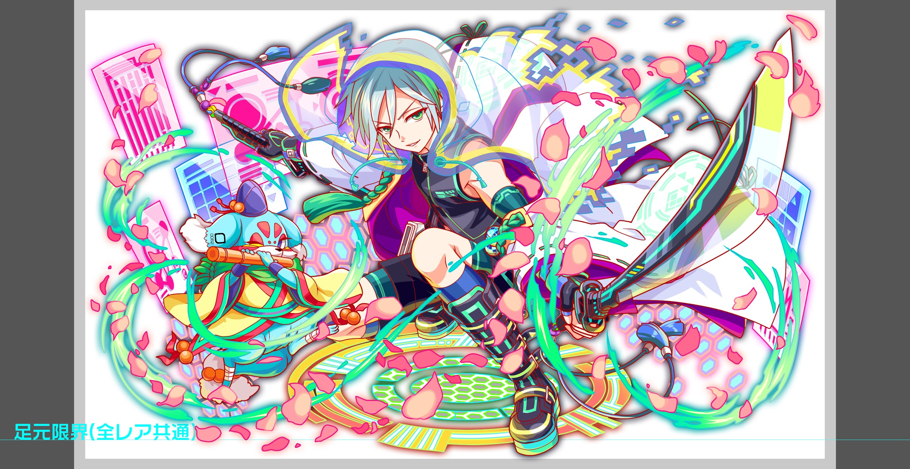
 |  | ステージギミック早見表 (2016/7/4更新) ※パーティの組み方に影響を与える戦略要素 |  | ウィルス / スリープ / スキルバインド / カウンター / 全体攻撃 / 連続攻撃 / パネル変換禁止 / 爆風軽減 / 時限式ダメージパネル / お邪魔パネル / パネルプロテクト / 暗闇 / {赤・青・黄・緑・ハート}無効 / {赤・青・黄・緑・ハート}ドロップDOWN / タップ数変更 / チェーン数変更 / {ヒューマン / アニマル / マシン / ドラゴン / ゴッド / unknown}キラー / {ヒューマン / アニマル / マシン / ドラゴン / ゴッド / unknown}限定 /
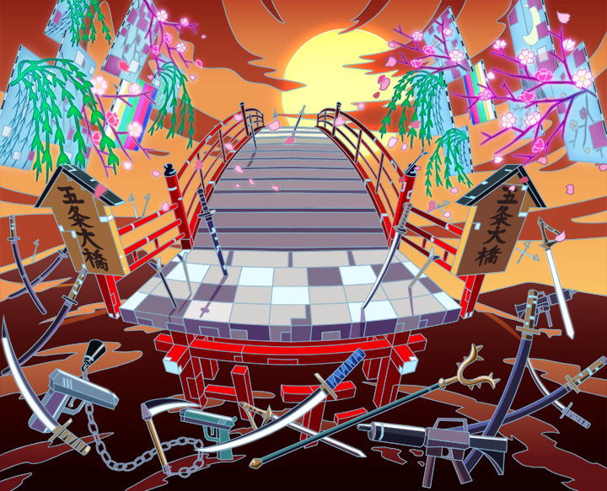
 |  | クリア報酬 |  | 1

 |  | 補足

 | 活躍させたいユニット

 |  | ラベル | ユニット名 | 概要コメント
 |  | SS(Level:99) | 牛若丸 | プロテクトブレイクとサムライキラーが有効
 |  | S(Level:99) | オシリス | 整地スキル＋プロテクトブレイクが有効
 |  | S(Level:99) | オシリス | 整地スキル＋プロテクトブレイクが有効
 |  | SSS(Level:99) | ド・モルガン（分岐覚醒） | プロテクトブレイクが有効＋回復役

 | フロア構成

 |  | フロア１
 |  | 登場ユニット | 攻撃力 | 概要・行動パターン
 |  | 静御前 | 10000 | スピード：2 【常時】クリティカル 【2ターン毎】3連続攻撃 【5ターン目】凍てつく波動 【HP40%以下】行動頻度UP 【HP40%以下】5連続攻撃

 |  | フロア2
 |  | 登場ユニット | 攻撃力 | 概要・行動パターン
 |  | クロウ | 3000 | スピード：1 【常時】赤パネルプロテクト＋攻撃・発動率25％ 【常時】青パネルプロテクト＋攻撃・発動率33％ 【常時】緑パネルプロテクト＋攻撃・発動率50％ 【常時】黄パネルプロテクト＋攻撃・発動率100％ 【2ターン毎】全体回復 【沢庵宗彭死亡時】逃走
 |  | 沢庵宗彭 | 13000 | スピード：2 【常時】緑を黄に変換+攻撃 【HP50%以下】4ターンハートパネル無効＋攻撃 【クロウ死亡時】攻撃力UP
 |  | クロウ | 3000 | スピード：1 【常時】赤パネルプロテクト＋攻撃・発動率25％ 【常時】青パネルプロテクト＋攻撃・発動率33％ 【常時】緑パネルプロテクト＋攻撃・発動率50％ 【常時】黄パネルプロテクト＋攻撃・発動率100％ 【2ターン毎】全体回復

 |  | フロア3
 |  | 登場ユニット | 攻撃力 | 概要・行動パターン
 |  | 那須与一 | 11000 | スピード：2 【常時】単体攻撃＋全体に2ターン暗闇（１回のみ）・発動率40％ 【常時】単体攻撃＋全体に確率で2ターンウィルス（１回のみ）・発動率40％ 【常時】単体攻撃＋全体に確率で2ターンスキルバインド（１回のみ）・発動率40％ 【常時】2連続攻撃・発動率100％ 【HP50%以下】2回連続攻撃＋2ターンタップ回数が1減少 【HP30%以下】3回連続攻撃

 |  | フロア4
 |  | 登場ユニット | 攻撃力 | 概要・行動パターン
 |  | 弁慶R5 1ゲージ | 15000 | スピード：2 【開幕】状態異常耐性 【2ターン毎】パネルプロテクト（緑+ランダムに1色）+攻撃 【常時】黄パネル5個生成+攻撃・発動率50％ 【常時】クリティカル攻撃・発動率100％ 【1ターン目】Cパネル生成延長・永続＋攻撃
 |  | 弁慶R6 2ゲージ | 12000 | スピード：1 【開幕】フリーズドロップ（黄・緑）＋状態異常耐性 【HP40%以下】5ターンハートパネル無効 【2ターン毎】緑以外キラー全体攻撃 【常時】防御力UPを解除＋7連続攻撃・発動率50％ 【常時】全体攻撃＋カウンター解除・発動率100％ ※プロテクトブレイクを使って攻略してもらうためカウンター解除と防御力DOWNを追加しました。
 |  | 弁慶R6 3ゲージ | 13000 | スピード：2 【開幕】全ユニットのバフを解除＋状態異常耐性 【2ターン毎】Cパネルプロテクト＋攻撃 【常時】2連続全体攻撃＋カウンター解除・発動率50％ 【常時】防御力UPを解除＋9連続攻撃・発動率100％ 【HP70%以下】2ターン防御力激烈UP ＋ 行動頻度低下 【HP20%以下】即死予告・次のターン即死攻撃 【HP20%以下】固定ダメージ100000 ※プロテクトブレイクを使って攻略してもらうためカウンター解除と防御力DOWNを追加しました。

